confianza del 90%
#ID | Km x L de gasolina | x | Realizar: | a)Hacer estimación por intervalo de la media utilizando la distribución de Z
1 | 13.0 | 13.0 |  | b)Media muestral
2 | 19.1 | 19.1 |  | c)Determinar el Margen de error a un coeficiente de confianza del 90%.
3 | 18.0 | 18.0 |  | d)Estimar el intervalo para la media con el coeficiente de la confianza del 90%.
4 | 13.0 | 13.0
5 | 17.0 | 17.0
6 | 15.0 | 15.0
7 | 14.5 | 14.5
8 | 17.0 | 17.0 | Tamaño de la muestra =n= | 34
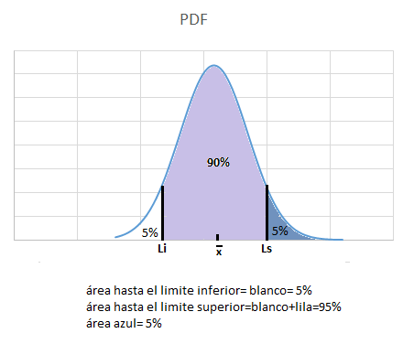
9 | 14.7 | 14.7 | b)Promedio de la muestra xbarra = | 15.8 |  |  | a)
10 | 12.0 | 12.0 | Desviacion Estandar = S= | 2.7
11 | 15.0 | 15.0
12 | 14.8 | 14.8 | Error estandar= | 0.46304617988
13 | 15.0 | 15.0
14 | 14.3 | 14.3 | Confianza= | 90%
15 | 19.5 | 19.5
16 | 15.5 | 15.5
17 | 18.0 | 18.0
18 | 19.0 | 19.0
19 | 17.4 | 17.4
20 | 16.9 | 16.9
21 | 17.0 | 17.0
22 | 15.0 | 15.0
23 | 11.4 | 11.4
24 | 14.0 | 14.0
25 | 20.0 | 20.0
26 | 19.0 | 19.0
27 | 17.5 | 17.5
28 | 18.0 | 18.0
29 | 14.0 | 14.0 |  |  | Valores en Z | Valores en X | Valores por excel | C)Margen de error
30 | 13.2 | 13.2 | d)Limite inferior= | 5.0% | -1.644853627 | 15.017768576 | 15.017768576 | -0.76164318843
31 | 10.0 | 10.0 | d)Limite superior= | 95.0% | 1.644853627 | 16.541054953 | 16.541054953 | 0.76164318843
32 | 15.6 | 15.6
33 | 18.1 | 18.1 | e) Repita el procedimiento (c) y (d) para estimar el intervalo para la media con el coeficiente de la confianza del 95% (ver hoja de excel de confianza del 95% )
34 | 15.0 | 15.0
 |  |  | f)Determinar el tamaño de la muestra si se quisiera mantener un intervalo de confianza del 95% y un margen de error de 0.05(ver hoja de confianza del 95%).

 |  |  | g) Interprete los intervalos obtenidos. ¿Qué significa lo obtenido?

 |  |  | 1. Se puede decir que hay un 90% de confianza que el promedio general en la muestra se encuentra entre los valores de 15.01 y 16.54
 |  |  | 2.Hay un 95% de confianza que el promedio general en la muestra se encuentra entre los valores de 14.87 y 16.68
 |  |  | 3.Hay un 99% de confianza que el promedio general en la muestra se encuentre entre los valores de 14.58 y 16.97

 |  |  | h) Emita una recomendación basada en los resultados y en la regla de adquisición basada en la media que impuso la compañía.
 |  |  | es recomendable adquirir vehiculos que tengan un mayor rendimento de combustible mayor al promedio de la muestra (15.8 kmpor litro de gasolina)

 |  |  | i)Si los modelos que se incluyen en la muestra fueran candidatos a compra, cuáles sí cumplen la regla impuesta por la compañía considerando un nivel de confianza del 99%
 |  |  | (ver hoja de excel : confianza del 99%)
 |  |  | Ya que se busca el mayor rendimiento en cuanto a la relacion del kilometraje con el combustible, serían todos aquellos modelos que son mayores a la media de la muestra, con una confianza del 99%,se pueden tener a candidatos que tienen mayor rendimiento tales como :17,18, 19, y 19.5 km por litro de gasolina

confianza del 95%
#ID | Km x L de gasolina | x
1 | 13.0 | 13.0
2 | 19.1 | 19.1
3 | 18.0 | 18.0
4 | 13.0 | 13.0
5 | 17.0 | 17.0
6 | 15.0 | 15.0
7 | 14.5 | 14.5
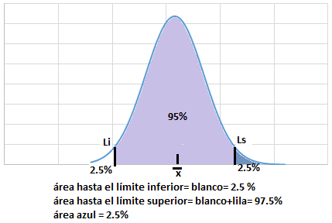
8 | 17.0 | 17.0 | Tamaño de la muestra =n= | 34
9 | 14.7 | 14.7 | Promedio de la muestra= xbarra = | 15.8
10 | 12.0 | 12.0 | Desviacion Estandar = S= | 2.7
11 | 15.0 | 15.0
12 | 14.8 | 14.8 | Error estandar= | 0.46304617988
13 | 15.0 | 15.0
14 | 14.3 | 14.3 | Confianza= | 95%
15 | 19.5 | 19.5
16 | 15.5 | 15.5
17 | 18.0 | 18.0
18 | 19.0 | 19.0
19 | 17.4 | 17.4
20 | 16.9 | 16.9
21 | 17.0 | 17.0
22 | 15.0 | 15.0
23 | 11.4 | 11.4
24 | 14.0 | 14.0
25 | 20.0 | 20.0
26 | 19.0 | 19.0
27 | 17.5 | 17.5
28 | 18.0 | 18.0
29 | 14.0 | 14.0 |  |  | Valores en Z | Valores en X | Valores por excel | C)Margen de error
30 | 13.2 | 13.2 | Limite inferior= | 2.5% | -1.9599639845 | 14.871857929 | 14.871857929 | -0.90755383575
31 | 10.0 | 10.0 | Limite superior= | 97.5% | 1.9599639845 | 16.6869656 | 16.6869656 | 0.90755383575
32 | 15.6 | 15.6
33 | 18.1 | 18.1
34 | 15.0 | 15.0
 |  |  | f)Determinar el tamaño de la muestra si se quisiera mantener un intervalo de confianza del 95% y un margen de error de 0.05
 |  |  | Por lo que se debe aumentar el tamaño de la muestra para poder disminuir el margen de error
 |  |  | se busca un marguen de error = | 0.05
 |  |  | error estándar debe ser= | 0.025510672846
 |  |  | Desviación estándar de la muestra= | 2.7

 |  |  | Tamaño de muestra necesaria= | 11202

 |  |  | Margen de error= | 0.05

confianza del 99%
#ID | Km x L de gasolina | x
1 | 13.0 | 13.0
2 | 19.1 | 19.1
3 | 18.0 | 18.0
4 | 13.0 | 13.0
5 | 17.0 | 17.0
6 | 15.0 | 15.0
7 | 14.5 | 14.5
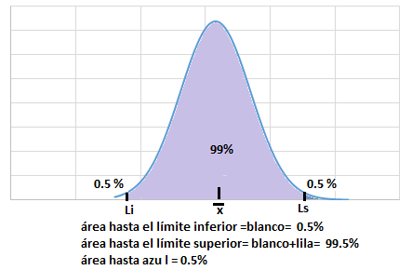
8 | 17.0 | 17.0 | Tamaño de la muestra =n= | 34
9 | 14.7 | 14.7 | Promedio de la muestra xbarra = | 15.8
10 | 12.0 | 12.0 | Desviacion Estandar = S= | 2.7
11 | 15.0 | 15.0
12 | 14.8 | 14.8 | Error estandar= | 0.46304617988
13 | 15.0 | 15.0
14 | 14.3 | 14.3 | Confianza= | 99%
15 | 19.5 | 19.5
16 | 15.5 | 15.5
17 | 18.0 | 18.0
18 | 19.0 | 19.0
19 | 17.4 | 17.4
20 | 16.9 | 16.9
21 | 17.0 | 17.0
22 | 15.0 | 15.0
23 | 11.4 | 11.4
24 | 14.0 | 14.0
25 | 20.0 | 20.0
26 | 19.0 | 19.0
27 | 17.5 | 17.5
28 | 18.0 | 18.0
29 | 14.0 | 14.0 |  |  | Valores en Z | Valores en X | Valores por excel | C)Margen de error
30 | 13.2 | 13.2 | Limite inferior= | 0.5% | -2.5758293035 | 14.586683846 | 14.586683846 | -1.192727919
31 | 10.0 | 10.0 | Limite superior= | 99.5% | 2.5758293035 | 16.972139684 | 16.972139684 | 1.192727919
32 | 15.6 | 15.6
33 | 18.1 | 18.1
34 | 15.0 | 15.0

